상품제안서
아놀드파마 60 자동 솔리드 원목 손잡이 장우산 10K | 상품코드: S42029

 |  |  |  |  |  |  | 02-713-8555 | www.synergygift.co.kr
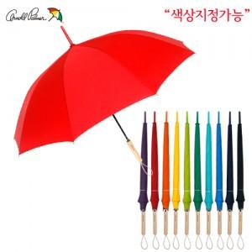

【상세/제작정보】 | <p><span style="font-size: 18.6667px;">※ 손잡이, 원단 컬러인쇄 가능합니다.(별도문의)</span>​</p>

【인쇄/포장옵션】 | 실크, 레이저, 원단실크1도 / 포장불가능

【공급단가】 | 수량 | 50~ | 100~ | 500~ | 1,000~ | 3,000~
*VAT별도 | 단가 | 9,360원 | 9,210원 | 9,000원 | 8,640원 | 8,280원

【상품 URL】 | https://www.synergygift.co.kr:443/src/goods_detail.php?gdno=42029

